关系图
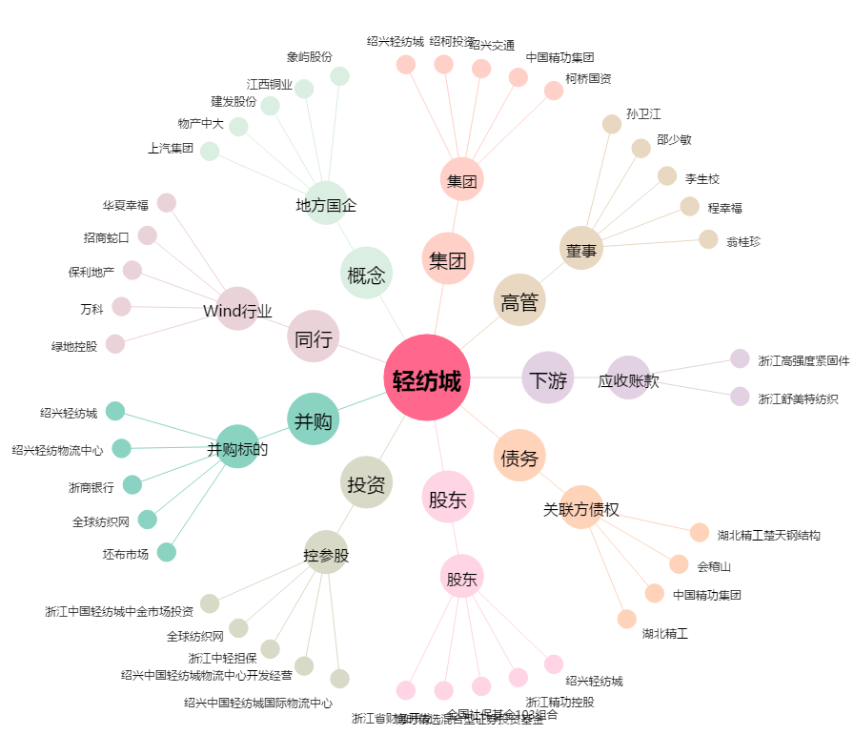
轻纺城[600790.SH] - 关系概览图

